Mapas
 | Formato para presentación de Informe de Censo o Inventario para Manejo Sostenible de Especies con Protocolo
 | Corporación para el Desarrollo Sostenible del sur de la Amazonia
 | Planos o Mapas del Predio, de la(s) UMF, y de los individuos objeto de aprovechamiento
 | Código: F-LAR-072 |  | Versión: 2.0 |  | Fecha: 08/05/2025

PLANO DE LOCALIZACION GEOGRÁFICA DEL PREDIO DONDE SE UBICAN LAS AREAS OBJETO DE MANEJO SOSTENIBLE DE PFNM
Nombre del predio: |  | 0
Vereda: | 0 |  | Municipio: | Morelia | Departamento: | Caquetá
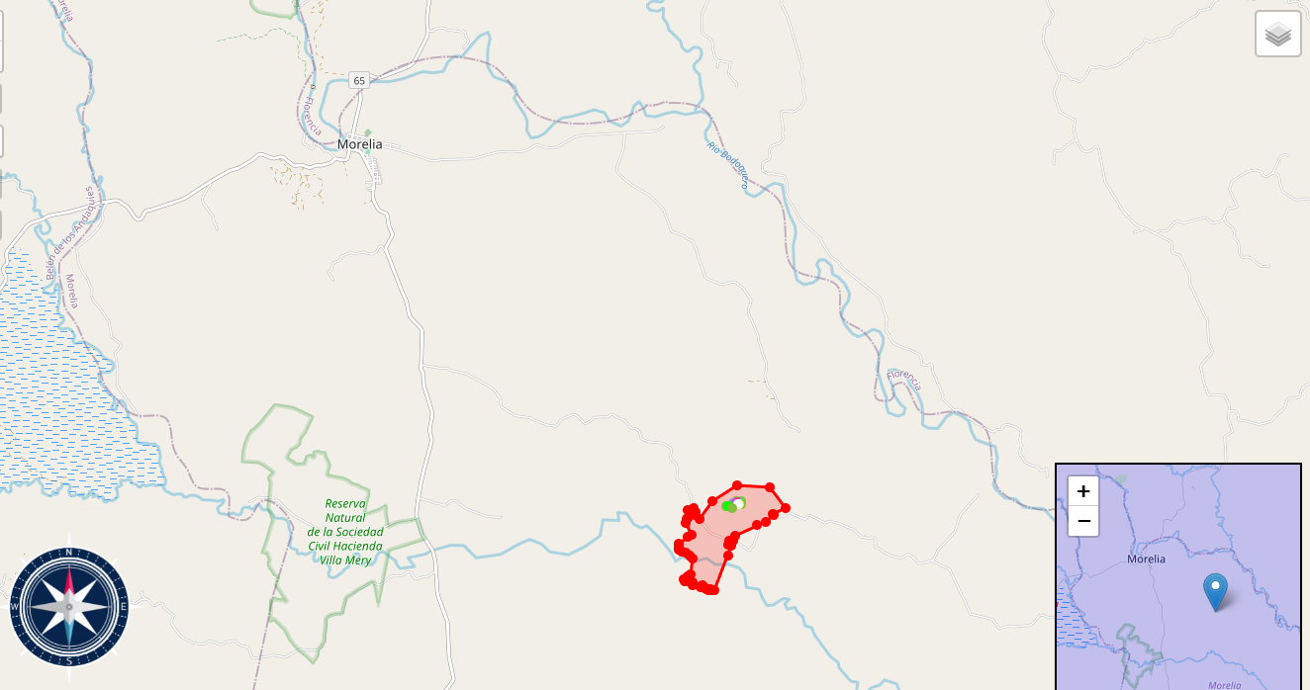

PLANO O MAPA DEL PREDIO Y DE LA UNIDAD O UNIDADES DE MANEJO FORESTAL (UMF) AL INTERIOR DEL PREDIO
Nombre de la Unidad de Manejo Forestal: |  |  | UMF
Nombre del predio: |  |  | 0
Área total de la UMF (ha)

PLANO O MAPA DE LOCALIZACION DE LOS INDIVIDUOS OBJETO DE MANEJO SOSTENIBLE
Nombre de la Unidad de Manejo Forestal: |  |  | UMF
Nombre del predio: |  |  | 0
Área total de la UMF (ha)

